RETO_STRANGERTHINGS

Stranger Things
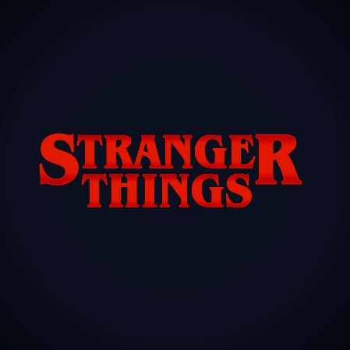

URL DE INFORMACION

1. | https://es.wikipedia.org/wiki/Stranger_Things
2. | https://strangerthings-store.com/
3. | https://strangerthings.fandom.com/es/wiki/Stranger_Things_Wiki
4. | https://www.fotogramas.es/series-tv-noticias/a28349057/stranger-things-4-temporada-estreno-trailer-reparto-sinopsis-fotos/
5. | https://www.espinof.com/fecha-de-estreno/stranger-things-todo-que-sabemos-temporada-4-serie-netflix
6. | https://www.casadellibro.com/stranger-things

 |  |  |  |  |  |  |  | REQUERIMIENTOS FUNCIONALES |  | REQUERIMIENTOS NO FUNCIONALES
Informacion de la Saga |  |  |  |  |  |  | Admin | 1. | Ingresar registros | 1 | Instalar Servidor (Opcional)
 | Actor | Edad | Personaje | Sexo | ROL | Aparicion en Temporadas | Admin | 2. | Editar registros | 2 | Ejecutar en una Solucion MySQL (Opcional)
1 |  |  |  |  |  |  | Admin | 3. | Eliminar registros | 3 | Ejecutrar en una Solucion SQL Server 2019 Standart (Opcional)
2 |  |  |  |  |  |  |  | 4. | Exportar registros | 4 | Codigo escrito en JAVA
3 |  |  |  |  |  |  |  | 5. | Acceso a la APP por usuario y Contraseña | 5 | Documentar el Codigo
4 |  |  |  |  |  |  |  | 6. | Usuario Rol - Administrador | 6 | Documentacion en UML
5 |  |  |  |  |  |  |  | 7. | Usuario Rol - FAN | 7 | Publicar en GIT
6 |  |  |  |  |  |  |  | 8 | Usuario Rol - Invitado (Acceso Limitado) | 8 | Presentar Diagrama de Arquitectura
7 |  |  |  |  |  |  |  | 9 | Componente Grafico - Pantallas de Funcionamiento | 9
 |  |  |  |  |  |  | FAN & Invitado | 10 | Consultar Registros | 10
Informacion Banda Sonora
 | Nombre de la Cancion | Artista | Año de Publicacion | Episodio | Adicionales
1
2
3
4
5
6
7

Lista de Premios de la Serie
 | Organización | Categoria | Nominado | Resultado | Adicionales
1
2
3
4
5
6
7

Libros Oficiales
 | Titulo | Autor | Año de Publicacion | Editorial | Adicionales
1
2
3
4
5
6
7

 | Bonus | Ejemplo | URL | Fuente | Adicionales
1. | Implementar Juego | Ahorcado | https://www.lawebdelprogramador.com/codigo/Java/5660-Juego-del-ahorcado-en-consola.html | APA
 |  | ladrillitos | https://programacion.net/codigo/ladrillitos_104 | APA
 |  | tetris | https://www.lawebdelprogramador.com/codigo/Java/2410-Juego-del-Tetris.html | APA
 |  | Juegos Varios | http://edu4java.com/es/game/game2.html | APA
 |  | Serpiente | https://www.gsampallo.com/2019/11/04/simple-ejemplo-del-juego-de-la-serpiente-con-java/ | APA
 |  | Como hacer un Juego | https://www.seabrookewindows.com/4WAwY94Q5/ | APA
 |  | Ping Pong | https://amigos-de-la-informatica.blogspot.com/2014/05/aqui-les-traigo-el-juego-de-ping-pon.html | APA
 |  | Ejemplos Codigo Java | https://www.crehana.com/blog/desarrollo-web/ejemplos-codigos-java/ | APA
 |  | Interfaz Grafica | https://guru99.es/java-swing-gui/ | APA

